Додаток 1
Додаток №1 до Запиту 3242-3244NP
Форма цінової пропозиції

(Назва Учасника), надає свою пропозицію щодо участі у закупівлі детектор дронів.
Відомості про підприємство |  |  |  | Повне найменування учасника – суб’єкта господарювання
 |  |  |  | Ідентифікаційний код за ЄДРПОУ або реєстраційний номер облікової картки платника податків
 |  |  |  | Реквізити (адреса - юридична та фактична, телефон, факс, телефон для контактів, e-mail, розрахунковий рахунок)
Відомості про особу (осіб), які уповноважені представляти інтереси Учасника |  |  |  | (Прізвище, ім’я, по батькові, посада, контактний телефон).

№ п/п | Назва | Технічні характеристики та опис |  |  |  | ОВ | Кількість | Ціна за одиницю, грн | Всього вартість, грн | Умови оплати, % передплати /післяплати | Термін поставки товару, календарних днів
 |  | Запит |  | Пропозиція Вказати параметри та характеристики по кожному пункту |  |  |  | (з урахуванням всіх податків і зборів)
1 | 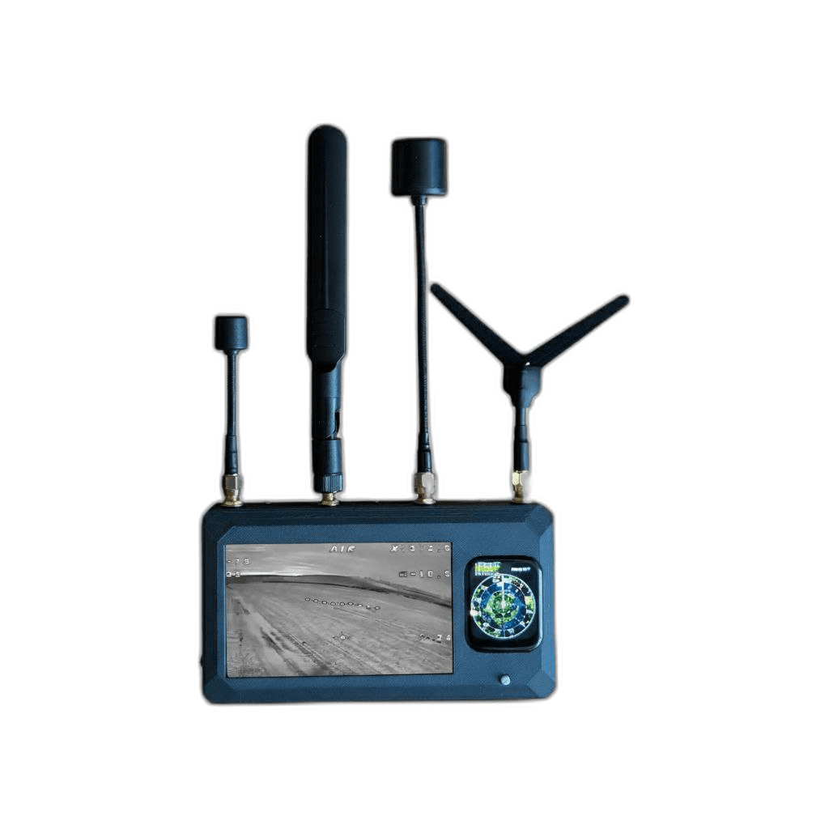 Детектор дронів Teneta SkyLink або еквівалент ( або аналог) | Торгова марка |  | Учасник має зазаначити торгову марку |  | шт | 23 |  | 0.00 ₴
 |  | Найменування: | Детектор дронів Teneta SkyLink (або аналог) | Найменування: | Пропозиція Учасника
 |  | Діапазон роботи: | 1.2 ГГц, 2.4 ГГц, 3.3 ГГц, 5.8 ГГц, 7.2 ГГц | Діапазон роботи: | Пропозиція Учасника
 |  | Має радар БпЛА: | виявляє напрямок | Має радар БпЛА: | Пропозиція Учасника
 |  | Дальність фіксації: | до 5 км | Дальність фіксації: | Пропозиція Учасника
 |  | Заряд: | до 7,5 годин активної роботи | Заряд: | Пропозиція Учасника
 |  | Акумулятор: | 10000 мА·год | Акумулятор: | Пропозиція Учасника
 |  | Кількість приймальних модулів | Не менше 4 незалежних приймальних модулів | Кількість приймальних модулів | Пропозиція Учасника
 |  | Ступінь захисту | Не нижче IP4 | Ступінь захисту | Пропозиція Учасника
 |  | Живлення | Вбудований Li-Pol акумулятор, 5 В, до 3А | Живлення | Пропозиція Учасника
 |  | Комплектація: | Основний блок детектора, 4 антени, кабель USB Type-C, експлуатаційна документація | Комплектація: | Пропозиція Учасника
 |  | Країна-виробник |  | Учасник має зазаначити країну-виробника
Всього вартість пропозиції, грн* |  |  |  |  |  |  |  |  | 0.00 ₴
* Товариство Червоного Хреста України є громадською неприбутковою організацією і просить надати максимальні знижки на товар, вказаний у ціновій пропозиції.
** Закупівля відбувається одним лотом

Увага!!! |  | Постачальник повинен вказати торгову марку продукції, надати фото запропонованого товару та відповідні сертифікати якості. Вартість доставки, розвантаження, завантаження товару та пакування мають бути включеними у вартість товару. Переможець закупівлі зобов'язаний поставити продукцію у відповідності до поданої ним цінової пропозиції без внесення додаткових змін. Товар має бути упаковано таким чином, щоб унеможливити його втрату цілісності та функціональних властивостей під час транспортування до місця поставки та його розвантажування. Товар розміщується по 1 шт. в коробку від виробника. У разі виявлення неякісного товару або такого, що не відповідає умовам договору, учасник-переможець зобов’язаний замінити неякісний товар протягом 3 робочих днів з моменту виявлення неякісного товару на якісний без будь-якої додаткової оплати з боку замовника.

Примітка: вартість одиниці продукції та загальну вартість пропозиції потрібно заповнювати у гривнях, зазначаючи цифрове значення, яке має не більше двох знаків після коми.
Ми погоджуємось, що всі витрати, пов’язані з доставкою товару, завантажувально-розвантажувальними роботами, здійснюються за рахунок Постачальника за наданою адресою.
Ми погоджуємося та ознайомлені з умовами типового Договору ТЧХУ (Додаток №2 до Запиту).
Ми погоджуємося з умовами, що Замовник має право розділити дану закупівлю між декількома постачальниками за умови наявності більш вигідних умов на різні позиції.
Ми погоджуємося з умовами, що Ви можете відхилити нашу чи всі надані пропозиції, та розуміємо, що Ви не обмежені у прийнятті будь-якої іншої пропозиції з більш вигідними для Вас умовами.
Ми погоджуємось зафіксувати цінову пропозицію протягом 90 днів календарних днів з моменту подачі
Подаючи свою пропозицію ми підтверджуємо повну комплектацію та відповідність умовам зазначеним в Запиті.
Учасники повинні надсилати цінові пропозиції з підписом і печаткою (за наявності)

 | Дата:

 | Керівник організації/ФОП:____________________________ ( ____________________)
 | МП підпис ПІБ

